关系图
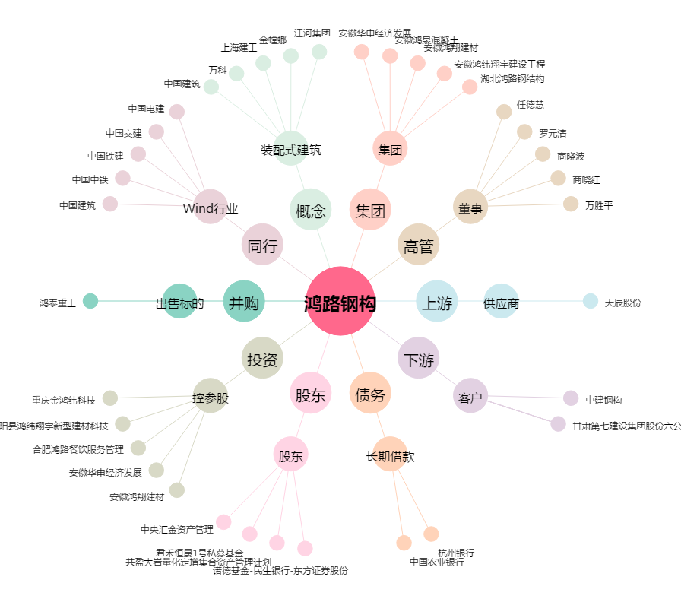
鸿路钢构[002541.SZ] - 关系概览图

